フォトコントロール
写真は自転車との撮影の箇所も、全てブルべカードとの撮影でOKです（自転車を入れる必要はありません）
Control2 金精トンネル
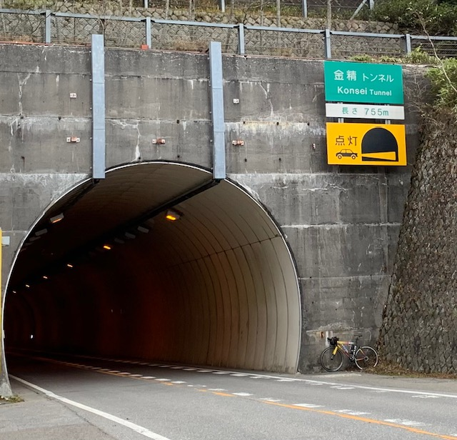
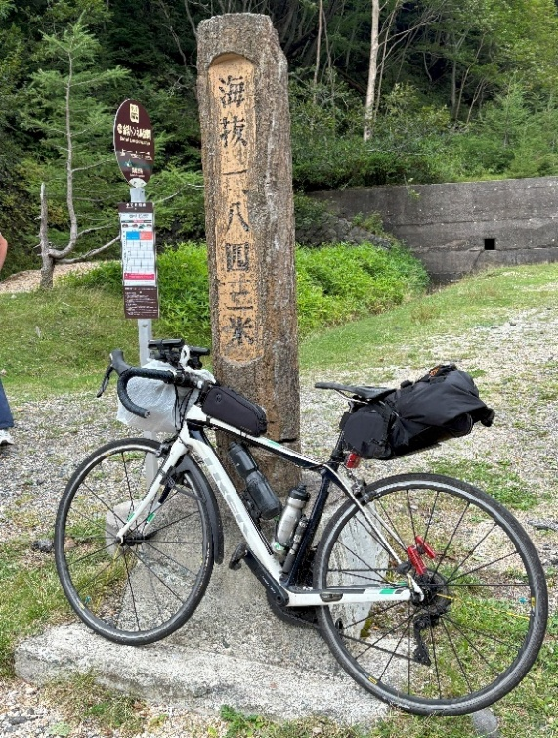
 |  |  | 標高が入った看板はトンネル抜けた先です。
 |  |  | 標柱はトンネルに入る前にあります

Control3 薗原ダム | ダムがわかるものと一緒に撮影してください
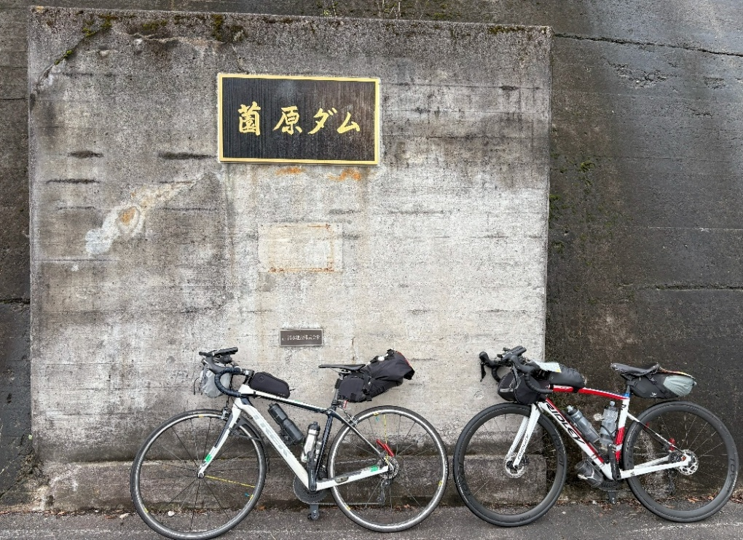
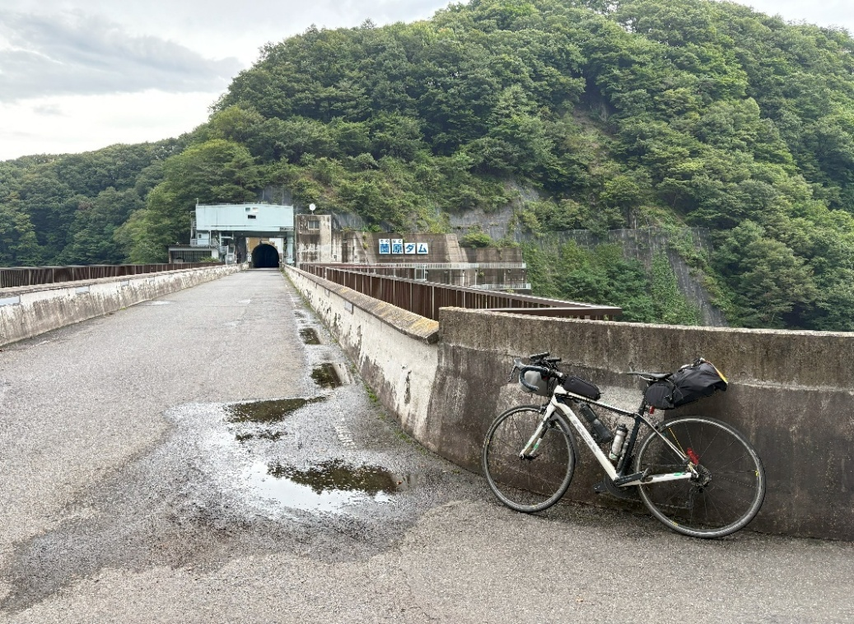

Control5 上田城

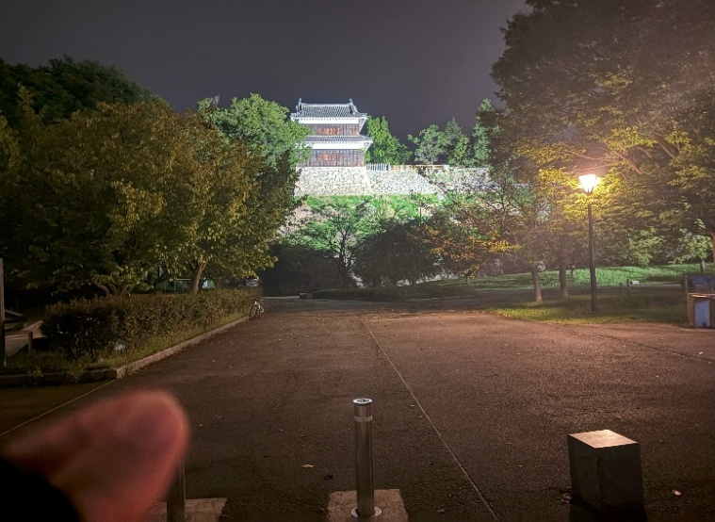
 | 上田城とわかるものと一緒に撮影してください
 | おすすめは該当のスポットですがキュー64の天神2丁目交差点の手前にある入り口から先の写真でもOKです

Control6 武水別神社
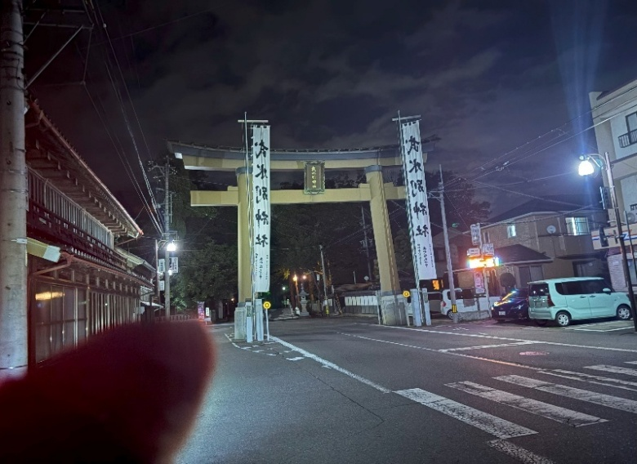
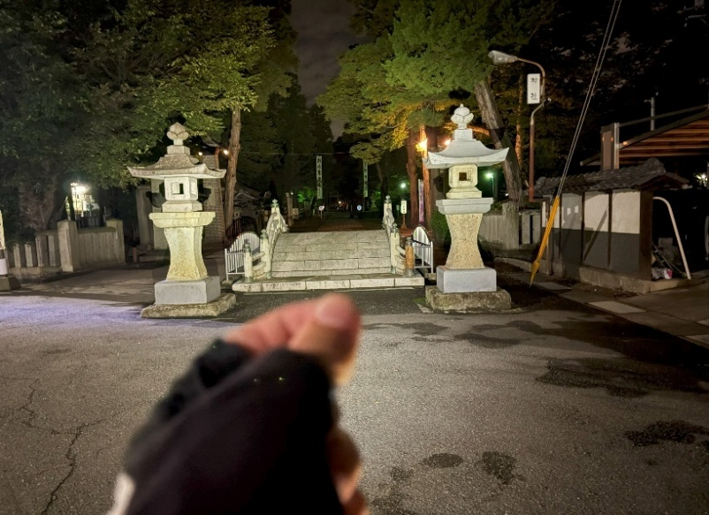

 |  |  |  | 鳥居などに自転車を立てかけないこと！
 |  |  |  | SNSなどにも立てかけた写真はアップNGです

Control8 埼玉農林公園
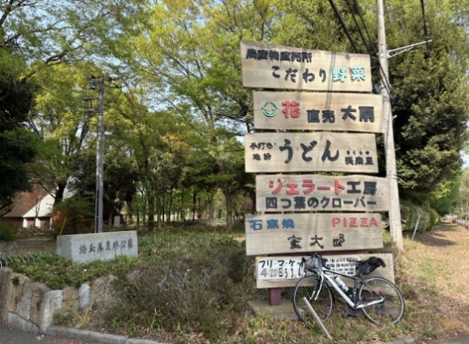
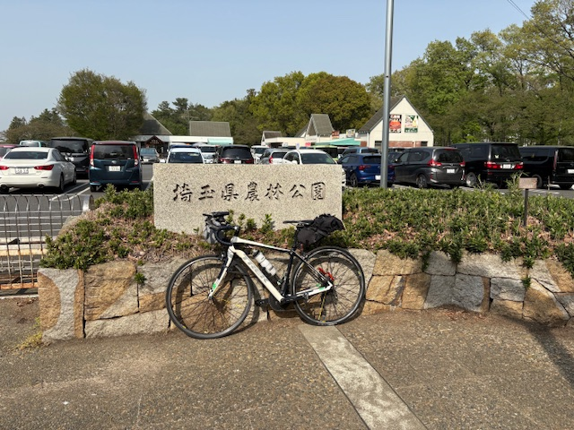
 |  |  | ブルべカードとの撮影でOKです

Control9 武蔵水路 流量調節堰（手前の見沼代用水路会の川調整堰との写真でもOK）

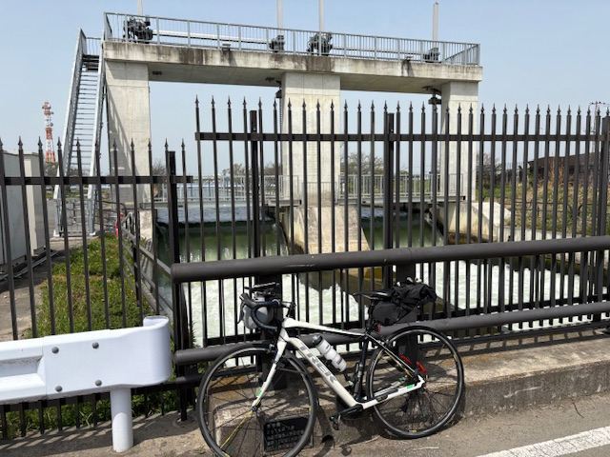

 |  | 車はほぼ通りませんが、撮影時は注意してください

キュー137佐間(西)について
キュー138 佐間（西） 直進 通過時の注意点

左レーンにしか行けなかった場合、
ここから歩道に上がれます。
歩道に上がり、歩道橋で横断、横断歩道で復帰してください
左折信号が先に青になります
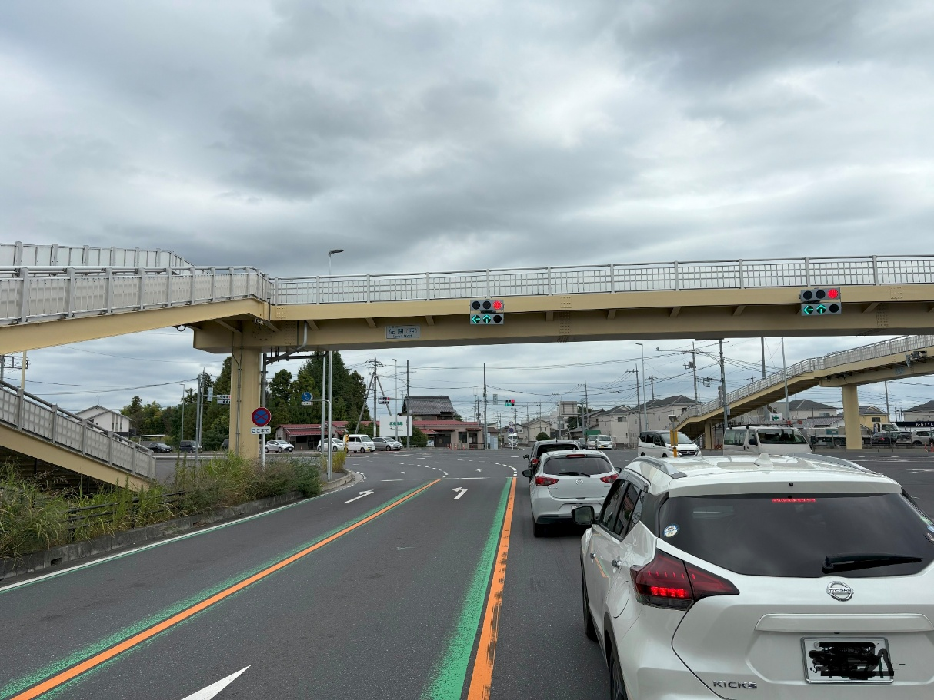

かなり手前から道路に表示が出ていますが、左レーンが左折専用です

ゴール受付会場
シクル・マーモット様 店舗前でゴール受付を行います
https://maps.app.goo.gl/zGxtiB7W92M3Bgjy9

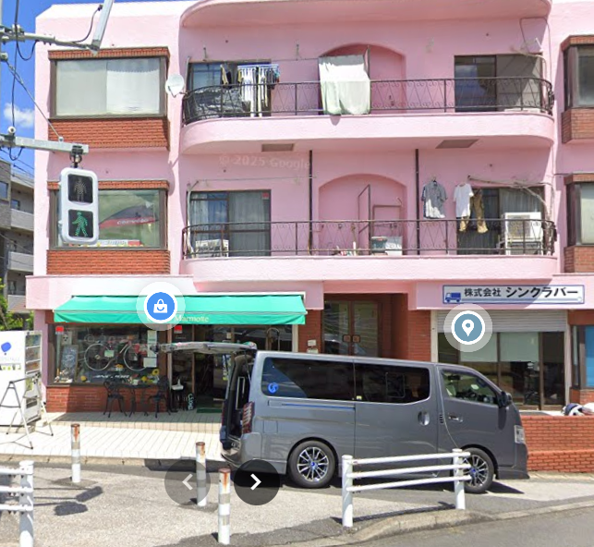
 |  |  | 事前予約すれば下記のサービスを受けることが可能です。（一部サービスは自転車を預けて後日引き取りとなります）

 |  |  | 洗車サービス 即日作業の簡易洗車サービスもあります
 |  |  | https://blog.goo.ne.jp/cyclesmarmotte/e/74d802b074d8807029938ee169388fcc

 |  |  | バイクお預かり（週単位・日単位での預けも可能です）
 |  |  | https://blog.goo.ne.jp/cyclesmarmotte/e/0f19722f44560c50aab02419495f871c

 |  |  | オーバーホール
 |  |  | https://blog.goo.ne.jp/cyclesmarmotte/e/338751926df2495d0261b80e23a17c5c

 |  |  | シャワー利用（今回のための特別対応）

 |  |  | 1回500円でシャワーを利用可能です。タオルは荷物預かり活用など持参をお願いします

 | 施設名 | グーグルマップ | コメント
1 | 宮前湯 | https://maps.app.goo.gl/u7TX44frCvZLjdiMA | ゴール最寄り
2 | マイルームプラス | http://www.m-room.jp/mplus/price-%ef%bc%86-access/ | 松戸駅東口すぐ
3 | サウナ・カプセルイン クレスト松戸 | https://maps.app.goo.gl/2eRTR36zEw8VC56T8 | 松戸駅西口付近

ゴール後懇親会_荷物預かり
ゴール後に懇親会を行います。
下記Googleフォームから申し込みをお願いいたします。
https://forms.gle/wKGgxnDXBFYwoPQH9

18:00～20:00に懇親会を行います。事前会費制となります。

申込期限
9/24（木）23:59まで 支払期限も同日中です。
キャンセル
期限は9/26（金）23:59まで（スタート受付での確認）まで
となります。

それ以降の返金は致しかねますのでご了承ください。
DNS・DNFした場合、懇親会だけの参加はOKです。

会場：居食屋ダイニング パストール 松戸
https://maps.app.goo.gl/H6hmXwuAuvn3TG6A6

会費：5000円
飲み放題＆コースの2時間制
※アルコールを飲む場合、飲酒運転は厳禁です

荷物預かりについて
ひとり10Lまでをめどにお預かりいたします。返却はゴール受付でのみ行います
タグに出走No.と氏名を記入して預けてください
シクル・マーモットにてゴール後に着替え・シャワー（有料：500円）
を利用したい場合はタオルの持参が必要です。荷物預かりを活用ください

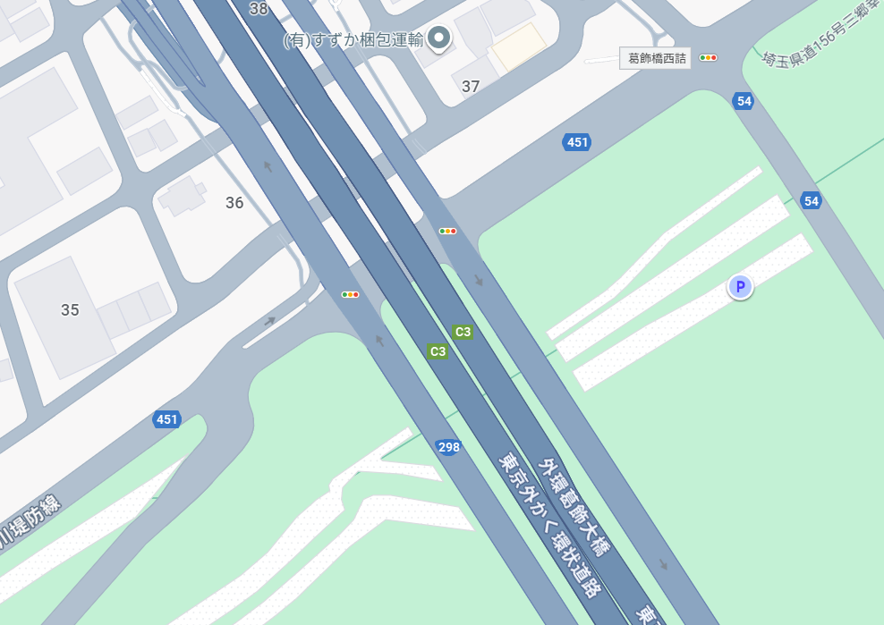

スタート受付
（橋の下）

荷物預かり
堤防の上

